Feuille1
Suivi distribution gaz - mis a jour le 25/10/2026 16:30
Volume total (GWh) |  |  | Moyenne / jour (GWh) |  |  | Region du pic

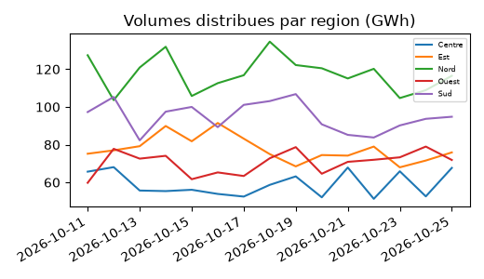
Volume (GWh) | Étiquettes de colonnes
Étiquettes de lignes | Centre | Est | Nord | Ouest | Sud | Total général
2026-10-11 | 65.7 | 75.2 | 127.4 | 59.8 | 97.3 | 425.4
2026-10-12 | 68.1 | 77.0 | 103.6 | 77.8 | 105.3 | 431.8
2026-10-13 | 55.7 | 79.2 | 120.9 | 72.6 | 82.3 | 410.7
2026-10-14 | 55.4 | 89.9 | 131.9 | 74.1 | 97.5 | 448.8
2026-10-15 | 56.1 | 81.8 | 105.8 | 61.7 | 100.0 | 405.4
2026-10-16 | 53.9 | 91.5 | 112.6 | 65.3 | 89.3 | 412.6
2026-10-17 | 52.5 | 83.2 | 116.8 | 63.4 | 101.1 | 417.0
2026-10-18 | 58.7 | 75.0 | 134.6 | 72.8 | 103.1 | 444.2
2026-10-19 | 63.2 | 68.5 | 122.2 | 78.7 | 106.8 | 439.4
2026-10-20 | 52.1 | 74.5 | 120.5 | 64.6 | 90.8 | 402.5
2026-10-21 | 67.9 | 74.2 | 115.1 | 70.9 | 85.2 | 413.3
2026-10-22 | 51.3 | 79.0 | 120.2 | 72.0 | 83.8 | 406.3
2026-10-23 | 65.9 | 68.0 | 104.7 | 73.3 | 90.2 | 402.1
2026-10-24 | 52.6 | 71.6 | 108.9 | 79.0 | 93.7 | 405.8
2026-10-25 | 67.7 | 75.9 | 116.5 | 71.9 | 94.8 | 426.8
Total général | 886.8 | 1,164.5 | 1,761.7 | 1,057.9 | 1,421.2 | 6,292.1

